Sheet1
①予定入力画面
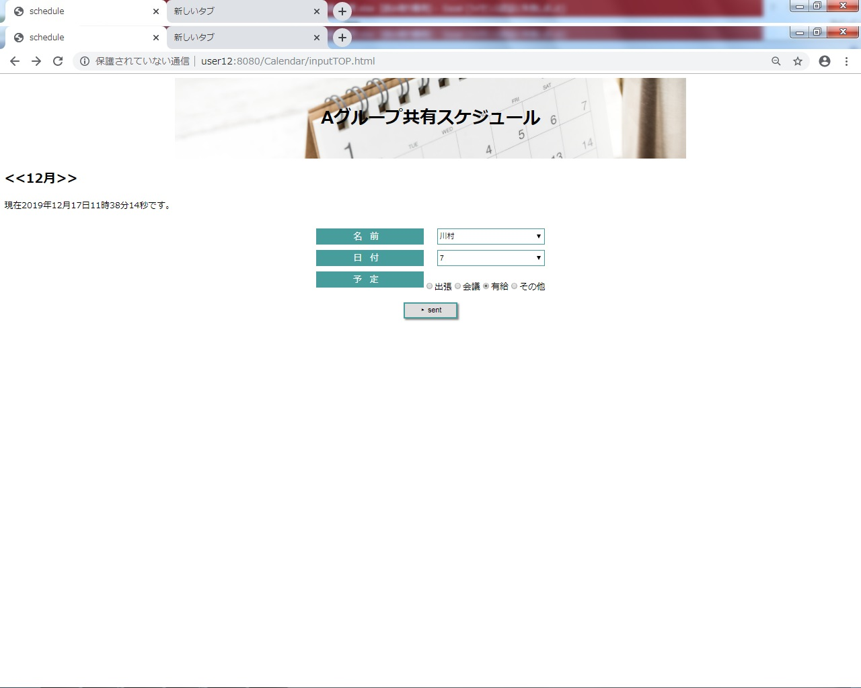

 | 画像

②カレンダー画面
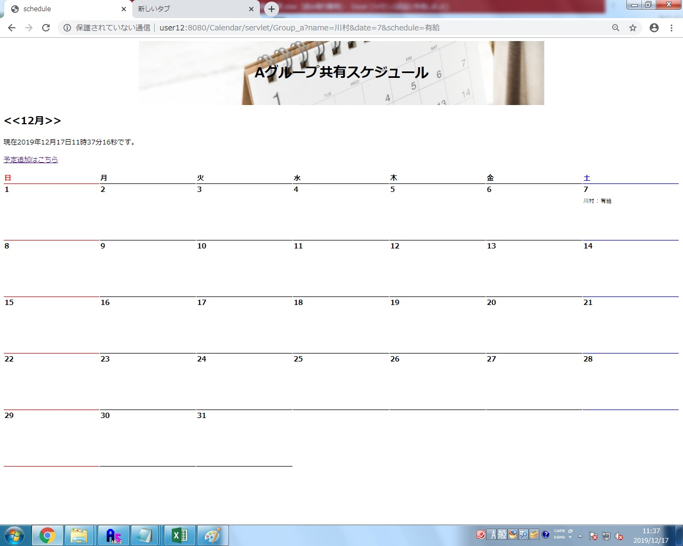

 | 画像

